拉麵機整機
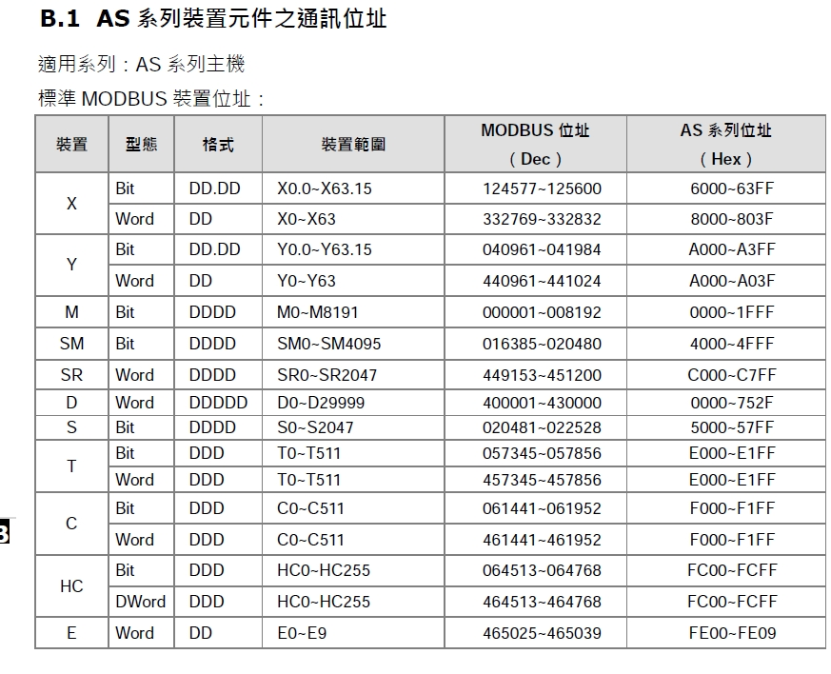
SS101B拉麵機_IO點表

AS228P input |  |  |  |  |  |  | AS16AM10N-A |  |  |  |  |  |  | AS16AM10N-A
AS點位 | 摩通點位 |  | Excel表功能 | 實際功能 | 說明 | 備註 | AS點位 | 摩通點位 |  | Excel表功能 | 實際功能 | 說明 | 備註 | AS點位 | 摩通點位 |  | Excel表功能功能 | 實際功能 | 說明 | 備註
X0.0 | DI-1 |  | 电机检测1 | 輸送帶1 | 落碗下面 | 24576 | X1.0 | DI-17 |  | 物料检测1 | 進麵櫃1 |  | 24592 | X2.0 |  |  |  | 急停 |  | 24608 | DI-31 | 落碗成功检测 | NA
X0.1 | DI-2 |  | 电机检测2 | 輸送帶2 | 輸送帶中間 | 24577 | X1.1 | DI-18 |  | 物料检测2 | 進麵櫃2 |  | 24593 | X2.1 |  |  |  |  |  |  | DI-32 | 小料1 | NA
X0.2 | DI-3 |  | 电机检测3 | 輸送帶3 | 出麵位 | 24578 | X1.2 | DI-19 |  | 物料检测3 | 進麵櫃3 |  | 24594 | X2.2 |  |  |  |  |  |  | DI-33 | 小料2 | NA
X0.3 | DI-4 |  | 电机检测4 | 預留 |  | 24579 | X1.3 | DI-20 |  | 物料检测4 | 進麵櫃4 |  | 24595 | X2.3 |  |  |  |  |  |  | DI-34 | 小料3 | NA
X0.4 | DI-5 |  | 上到位1 | 馬達1上到位 |  | 24580 | X1.4 | DI-21 |  | 物料检测5 | 進麵櫃5 |  | 24596 | X2.4 |  |  |  |  |  |  | DI-35 | 小料4 | NA
X0.5 | DI-6 |  | 下到位1 | 馬達1下到位 |  | 24581 | X1.5 | DI-22 |  | 物料检测6 | 進麵櫃6 |  | 24597 | X2.5 |  |  |  |  |  |  | DI-36 | 电机检测5 | NA
X0.6 | DI-7 |  | 上到位2 | 馬達2上到位 |  | 24582 | X1.6 | DI-23 |  | 物料检测7 | 進麵櫃7 |  | 24598 | X2.6 |  |  |  |  |  |  | DI-37 | 电机检测6 | NA
X0.7 | DI-8 |  | 下到位2 | 馬達2下到位 |  | 24583 | X1.7 | DI-24 |  | 物料检测8 | 進麵櫃8 |  | 24599 | X2.7 |  |  |  |  |  |  | DI-38 | 电机检测7 | NA
X0.8 | DI-9 |  | 上到位3 | 馬達3上到位 |  | 24584 | X1.8 | DI-25 |  | 物料检测9 | 進麵櫃9 |  | 24600 | X2.8 |  |  |  |  |  |  | DI-39 | 电机检测8 | NA
X0.9 | DI-10 |  | 下到位3 | 馬達3下到位 |  | 24585 | X1.9 | DI-26 |  | 物料检测10 | 進麵櫃10 |  | 24601 | X2.9
X0.10 | DI-11 |  | 上到位4 | 馬達4上到位 |  | 24586 | X1.10 | DI-27 |  | 物料检测11 | 出麵櫃1 |  | 24602 | X2.10
X0.11 | DI-12 |  | 下到位4 | 馬達4下到位 |  | 24587 | X1.11 | DI-28 |  | 物料检测12 | 出麵櫃2 |  | 24603 | X2.11
X0.12 | DI-13 |  | 上到位5 | 馬達5上到位 |  | 24588 | X1.12 | DI-29 |  | 落碗器反馈 |  |  | 24604 | X2.12
X0.13 | DI-14 |  | 下到位5 | 馬達5下到位 |  | 24589 | X1.13 | DI-30 |  | 缺碗检测 | 缺碗检测 | 缺碗OFF | 24605 | X2.13
X0.14 | DI-15 |  | 上到位6 | 馬達6上到位 |  | 24590 | X1.14 |  |  | NA | 安全雷達1 |  |  | X2.14
X0.15 | DI-16 |  | 下到位6 | 馬達6下到位 |  | 24591 | X1.15 |  |  | NA | 安全雷達2 |  |  | X2.15

AS228P output |  |  |  |  |  |  | AS16AN01P-A |  |  |  |  |  |  | AS16AN01P-A
AS點位 | 摩通點位 | M點 | Excel表功能 | 實際功能 | 說明 | 備註 | AS點位 | 摩通點位 | M點 | Excel表功能 | 實際功能 | 說明 | 備註 | AS點位 | 摩通點位 | M點 | Excel表功能功能 | 實際功能 | 說明 | 備註 | DO-16 | 泵1 | NA
Y0.0 | DO-1 | M1020 | 电机正传 | M1 正轉 | M1輸送馬達 |  | Y1.0 |  |  |  |  |  |  | Y2.0 |  | M1036 | NA | 注湯 |  |  | DO-17 | 泵2 | NA
Y0.1 | DO-2 | M1021 | 电机反转 |  |  |  | Y1.1 |  |  |  |  |  |  | Y2.1 |  | M1037 | NA |  |  |  | DO-18 | 泵3 | NA
Y0.2 |  |  |  |  | M2落碗馬達-1 |  | Y1.2 | DO-3 | M1022 | 上升1 | 麵爐1馬達上升 |  |  | Y2.2 |  | M1038 | NA |  |  |  | DO-19 | 泵4 | NA
Y0.3 |  |  |  |  |  |  | Y1.3 | DO-4 | M1023 | 下降1 | 麵爐1馬達下降 |  |  | Y2.3 |  | M1039 | NA | 三色燈-紅 | 三色燈為NPN款式 需用繼電器轉換 |  | DO-20 | 小料电机1 | NA
Y0.4 |  |  |  |  | M3落碗馬達-2 |  | Y1.4 | DO-5 | M1024 | 上升2 | 麵爐2馬達上升 |  |  | Y2.4 |  | M1040 | NA | 三色燈-黃 |  |  | DO-21 | 小料电机2 | NA
Y0.5 |  |  |  |  |  |  | Y1.5 | DO-6 | M1025 | 下降2 | 麵爐2馬達下降 |  |  | Y2.5 |  | M1041 | NA | 三色燈-綠 |  |  | DO-22 | 小料电机3 | NA
Y0.6 |  |  |  |  |  |  | Y1.6 | DO-7 | M1026 | 上升3 | 麵爐3馬達上升 |  |  | Y2.6 |  | M1042 | NA | 三色燈-蜂鳴 |  | 橘線 | DO-23 | 小料电机4 | NA
Y0.7 |  |  |  |  |  |  | Y1.7 | DO-8 | M1027 | 下降3 | 麵爐3馬達下降 |  |  | Y2.7 |  | M1043 | NA
Y0.8 |  |  |  |  |  |  | Y1.8 | DO-9 | M1028 | 上升4 | 麵爐4馬達上升 |  |  | Y2.8 |  | M1044
Y0.9 |  |  |  |  |  |  | Y1.9 | DO-10 | M1029 | 下降4 | 麵爐4馬達下降 |  |  | Y2.9 |  | M1045
Y0.10 |  |  |  |  |  |  | Y1.10 | DO-11 | M1030 | 上升5 | 麵爐5馬達上升 |  |  | Y2.10 |  | M1046
Y0.11 |  |  |  |  |  |  | Y1.11 | DO-12 | M1031 | 下降5 | 麵爐5馬達下降 |  |  | Y2.11 |  | M1047
 |  |  |  |  |  |  | Y1.12 | DO-13 | M1032 | 上升6 | 麵爐6馬達上升 |  |  | Y2.12 |  | M1048
 |  |  |  |  |  |  | Y1.13 | DO-14 | M1033 | 下降6 | 麵爐6馬達下降 |  |  | Y2.13 |  | M1049
 |  |  |  |  |  |  | Y1.14 | DO-15 | M1034 | 落碗 | 落碗 |  |  | Y2.14
 |  |  |  |  |  |  | Y1.15 | DO-24 | M1035 | 蜂鸣 | 蜂鳴 |  |  | Y2.15

